手順書
操作手順書 |  |  |  |  | 作成日時：2019/08/07-19:13:34

 | １．操作環境

 |  |  | シナリオファイル名 | C:\Users\Administrator\Desktop\動作確認手順\納入先マスタ一覧リスト.winsnr

 | ２．操作手順

 |  | ２．１．シナリオ：納入先マスタ一覧リスト
 |  |  | ２．１．１． [納入先マスタ一覧リスト]ウィンドウ |  |  | 確認日 | 結果
 |  |  | 画面 | 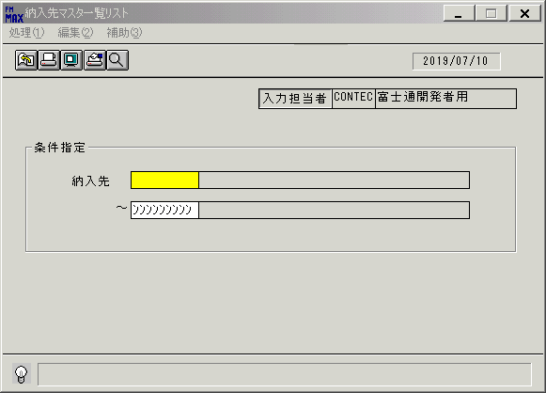
 |  |  | 操作内容 | 「納入先」(From)に[000000000]を入力します。

 |  |  | ２．１．２．[納入先マスタ一覧リスト]ウィンドウ |  |  | 確認日 | 結果
 |  |  | 画面 | 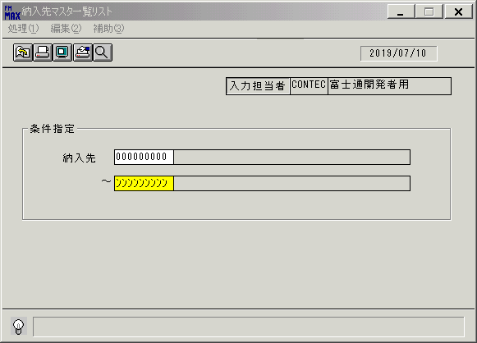
 |  |  | 操作内容 | Enterボタンを押します。

 |  |  | ２．１．３． [納入先マスタ一覧リスト]ウィンドウ |  |  | 確認日 | 結果
 |  |  | 画面 | 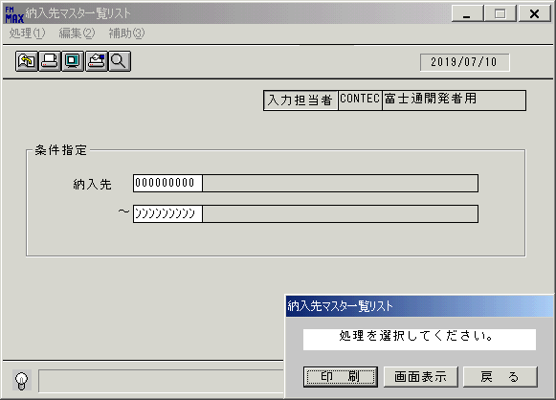
 |  |  | 操作内容 | 「画面表示」ボタンを押します。

 |  |  | ２．１．４． [納入先マスタ一覧リスト]ウィンドウ-[納入先マスタ一覧リスト･ﾚﾎﾟｰﾄ]ウィンドウ |  |  | 確認日 | 結果
 |  |  | 画面 | 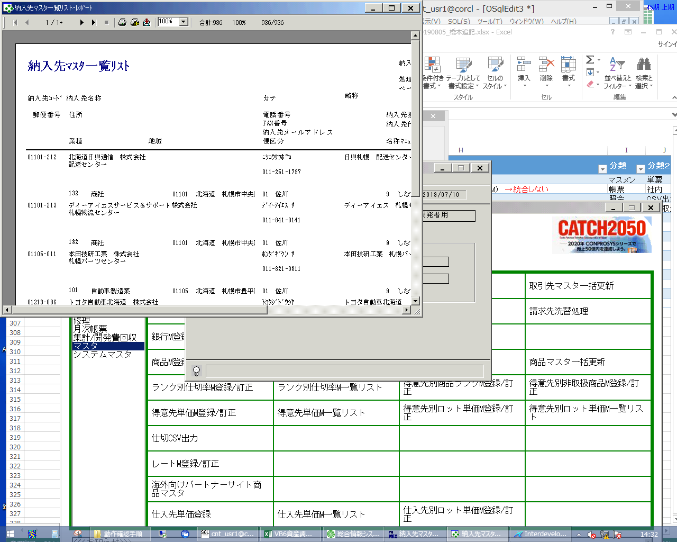
 |  |  | 操作内容 | 「納入先マスタ一覧リスト･ﾚﾎﾟｰﾄ」が表示されますので、最大化します。

 |  |  | ２．１．５． [納入先マスタ一覧リスト･ﾚﾎﾟｰﾄ]ウィンドウ |  |  | 確認日 | 結果
 |  |  | 画面 | 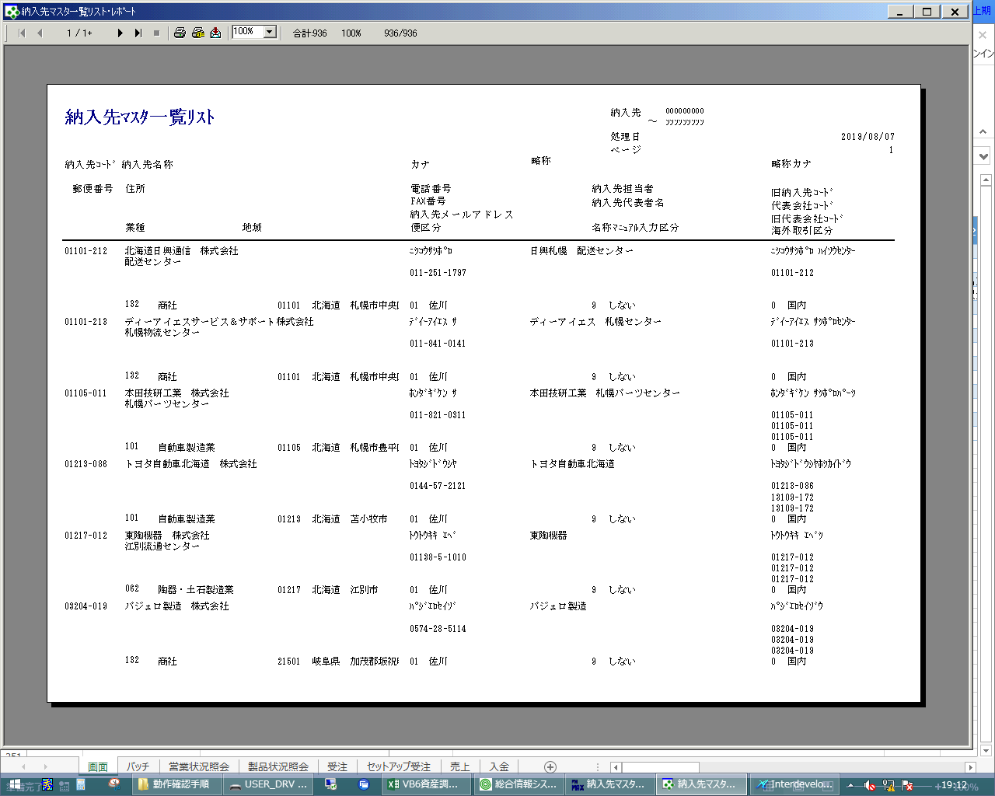
 |  |  | 操作内容 | ×ボタンを押して画面を閉じます。

 |  |  | ２．１．６． [納入先マスタ一覧リスト]ウィンドウ |  |  | 確認日 | 結果
 |  |  | 画面 | 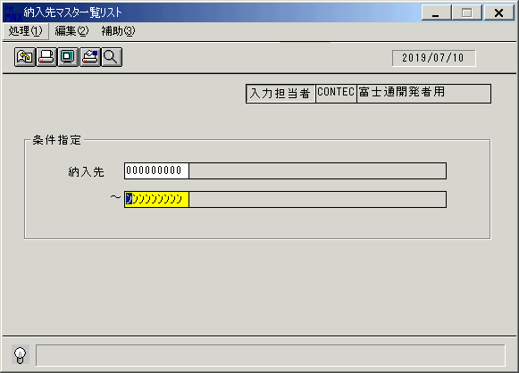
 |  |  | 操作内容 | メニューの処理(1)をクリックします。

 |  |  | ２．１．７． [納入先マスタ一覧リスト]ウィンドウ |  |  | 確認日 | 結果
 |  |  | 画面 | 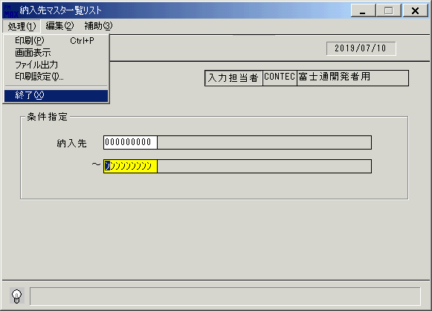
 |  |  | 操作内容 | 終了をクリックします。

 |  |  | ２．１．８． [納入先マスタ一覧リスト]ウィンドウ |  |  | 確認日 | 結果
 |  |  | 画面 | 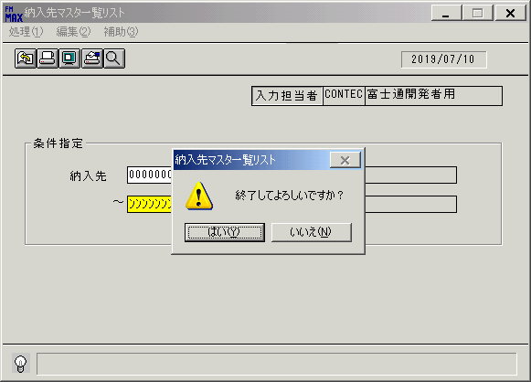
 |  |  | 操作内容 | 「はい」を押して処理を終了します。

画面(納入先一覧ﾏｽﾀﾘｽﾄ)
画面項目説明 |  |  |  | ユーザ名：㈱コンテック殿 |  |  |  |  |  |  | ｼｽﾃﾑ名：新総合情報システム |  |  |  |  | ﾌﾟﾛｾｽID/名：販売システム |  |  | 作成日:２００９年０１月０６日
 |  |  |  |  |  |  |  |  |  |  | ｼﾞｮﾌﾞID/名：NHS／マスタメンテ |  |  |  |  | ﾌﾟﾛｸﾞﾗﾑID/名：NHSPR51/納入先ﾏｽﾀ一覧ﾘｽﾄ |  |  | 作成者：ACE)走浦

 | 【画面項目説明】 |  | 画面名：納入先ﾏｽﾀ一覧ﾘｽﾄ |  |  |  |  |  |  |  |  |  | FormID：NHSPR51 |  | ﾓｰﾄﾞ |  | 初期状態
 |  |  |  |  |  |  |  |  |  |  |  |  |  |  | 権限
 | № | 入出力項目名 |  |  | 入力 |  | 表示 | 属性 | 表示桁 | 入力桁 | レ | データソース |  | 項目名(初期値） |  |  |  | 項目説明
 |  |  |  |  | 必須 | 任意

 | 1 | 入力担当者コード |  |  |  |  | ○ | X | 6 |  |  |  |  | ログイン担当者コード
 | 2 | 入力担当者名 |  |  |  |  | ○ | NX | 20 |  |  | 担当者マスタ |  | 担当者名称 |  |  |  | 担当者マスタ．担当者コード＝ログインユーザーID
 |  | ＜条件＞
 | 3 | 開始納入先（コード） |  |  |  | ○ |  | X |  | 9 |  |  |  | 空白
 | 4 | 開始納入先（名称） |  |  |  |  | ○ | NX | 40 |  |  |  |  | 空白
 | 5 | 終了納入先（コード） |  |  |  | ○ |  | X |  | 9 |  |  |  | "ﾝﾝﾝﾝﾝﾝﾝﾝﾝ"
 | 6 | 終了納入先（名称） |  |  |  |  | ○ | NX | 40 |  |  |  |  | 空白

起動元EXE
システム情報
制御ファイル
データファイル
起動先EXE
画面項目説明 |  |  |  | ユーザ名：㈱コンテック殿 |  |  |  |  |  |  | ｼｽﾃﾑ名：新総合情報システム |  |  |  |  | ﾌﾟﾛｾｽID/名：販売システム |  |  | 作成日:２００９年０１月０６日
 |  |  |  |  |  |  |  |  |  |  | ｼﾞｮﾌﾞID/名：NHS／マスタメンテ |  |  |  |  | ﾌﾟﾛｸﾞﾗﾑID/名：NHSPR51/納入先ﾏｽﾀ一覧ﾘｽﾄ |  |  | 作成者：ACE)走浦

 | 【画面項目説明】 |  | 画面名：納入先ﾏｽﾀ一覧ﾘｽﾄ |  |  |  |  |  |  |  |  |  | FormID：NHSPR51 |  | ﾓｰﾄﾞ |  | 項目入力状態
 |  |  |  |  |  |  |  |  |  |  |  |  |  |  | 権限
 | № | 入出力項目名 |  |  | 入力 |  | 表示 | 属性 | 表示桁 | 入力桁 | レ | データソース |  | 項目名(初期値） |  |  |  | 項目説明
 |  |  |  |  | 必須 | 任意

 | 1 | 入力担当者コード |  |  |  |  | ○ | X | 6
 | 2 | 入力担当者名 |  |  |  |  | ○ | NX | 20
 |  | ＜条件＞
 | 3 | 開始納入先（コード） |  |  |  | ○ |  | X |  | 9
 | 4 | 開始納入先（名称） |  |  |  |  | ○ | NX | 40 |  |  | 納入先マスタ |  | 納入先略称 |  |  |  | 納入先マスタ.納入先コード＝画面.開始納入先（コード）
 | 5 | 終了納入先（コード） |  |  |  | ○ |  | X |  | 9
 | 6 | 終了納入先（名称） |  |  |  |  | ○ | NX | 40 |  |  | 納入先マスタ |  | 納入先略称 |  |  |  | 納入先マスタ.納入先コード＝画面.終了納入先（コード）

